INSTRUCCIONES
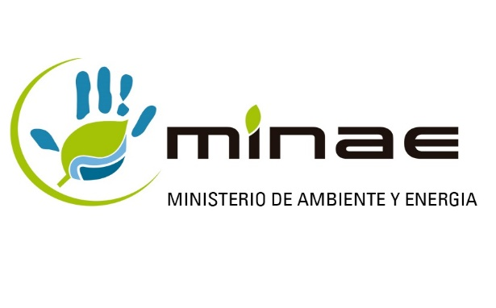 |  | INSTRUCCIONES GENERALES

 | Este formulario debe presentarse como requisito para optar por el derecho al uso de Etiquetas Ambientales y Energéticas de Costa Rica del MINAE, para las organizaciones que deseen participar voluntariamente en el Programa, según ACUERDO -006-2019 - MINAE, publicado en el Alcance No. 106 de la Gaceta Número 87, Alcance 106 del 13 de mayo del 2019

1 | Leer detenidamente las siguientes instrucciones antes de llenar el Formulario de solicitud para obtener el derecho de uso de las Etiquetas Ambientales y Energeticas de Costa Rica
2 | En caso de optar por la Etiqueta tipo III, solamente para Huella de Carbono de producto, no completar este formulario; sino pasar al que se detalla en el siguiente link: https://cambioclimatico.go.cr
3 | Todos los espacios en blanco que se presentan en la siguiente pestaña denominada "Formulario" deben ser llenados
4 | En caso de que la información solicitada no sea pertinente para el tipo de Etiquetado que se esta solicitando se debe indicar la leyenda "no aplica"
5 | El Formulario se debe remitir al correo electrónico oficial etiquetado.ambiental@minae.go.cr (con copia al correo: lrodriguez@minae.go.cr), con la firma digital vigente, del propietario o representante legal de la organización interesada.
6 | Los documentos anexos que se solicitan en la pestaña de Anexos a Adjuntar deben de estar incluidos con la presentación de este formulario y deberan venir completos y firmados cuando corresponda.
7 | La verificación de estar al día con las cuotas obrero patronales ante la Caja Costarricense del Seguro Social y el pago de los impuestos que sea reportado por la Administración Tributaria del Ministerio de Hacienda, seran verificados en linea en las respectivas plataformas institucionales, en apego a la Ley No.8220 Protección al ciudadano del exceso de requisitos y trámites administrativos.
8 | Tomando en consideración el tipo de Etiquetado que se está solicitando, se deberá cumplir con los siguientes puntos:
 | 8.1 Etiquetado Tipo I: La Norma INTE B8, más la respectiva norma ambiental de producto especifica para el caso.
 | 8.2 Etiquetado Tipo III: la Norma INTE B12, contar con un análisis de ciclo de vida del producto específico y que utilice los datos de la organización solicitante, así como la verificación de cumplimiento en el análisis de vida de las Reglas de Categoría de Producto (RCP) oficializadas y publicadas por el Administrador del Programa.
9 | El completar y remitir el presente formulario no constituye autorización definitiva para obtener el derecho al uso de las etiquetas ambientales y energeticas solicitadas. La aprobación de las mismas se comunicará posteriormente por parte del MINAE a traves del correo electrónico oficial.
10 | Una vez que la organización haya obtenido el visto bueno para el uso de la Etiqueta ya sea Ambiental o Energética, debera de acatar lo señalado tanto en el Acuerdo 06-2019-MINAE, así como en la Resolución R-0274-2019-MINAE, que Oficializa el Reglamento para el derecho y uso de una etiqueta ambiental de Costa Rica (EACR) o una etiqueta de eficiencia energética (EECR) en un producto o servicio

